volte性能验收
TD-LTE单站定点网优工程师验证测试表格（VOLTE）
LZ_新区_兰石睿智名居东北_D_3DMIMO_H_3146329-717005 |  |  | 站号： | 717005 |  | 2020-03-31 |  |  |  | 厂家验收负责人：于臣
测试手机型号： HUEWEI-Mate30 |  |  | #REF! |  |  | 测试平台：ETG

业务测试项目 |  | 记录值 |  |  |  |  |  |  |  |  |  | 截图
 |  | 验证结果 | SRVCC切换验证 | 主叫业务测试记录 |  |  |  | 被叫业务测试记录
 |  |  |  | 呼叫次数 | 接通次数 | 掉话次数 | 呼叫成功率 | 呼叫次数 | 接通次数 | 掉话次数 | 呼叫成功率
Sector1 | VoLTE相关网络质量测试 | 正常 | 100% | 10 | 10 | 0 | 100% | 10 | 10 | 0 | 100% | 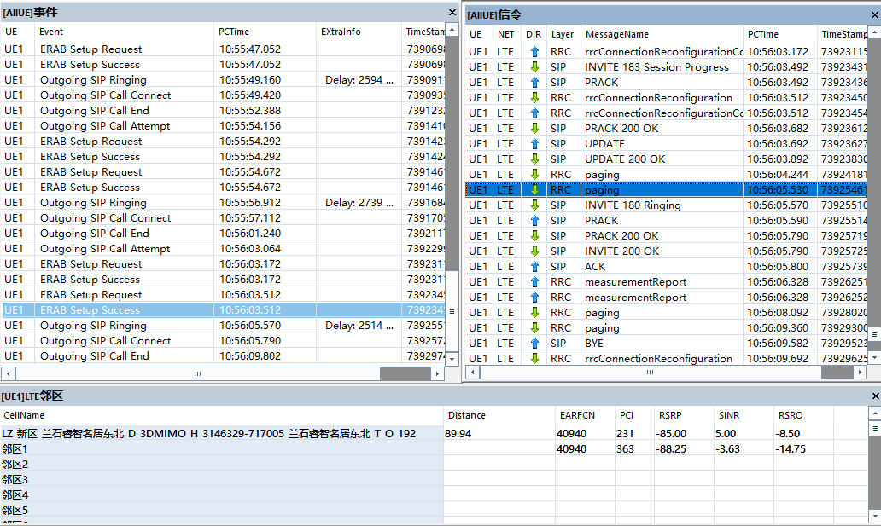
 | VoLTE视频通话业务质量 | 正常 | 100% | 10 | 10 | 0 | 100% | 10 | 10 | 0 | 100% | 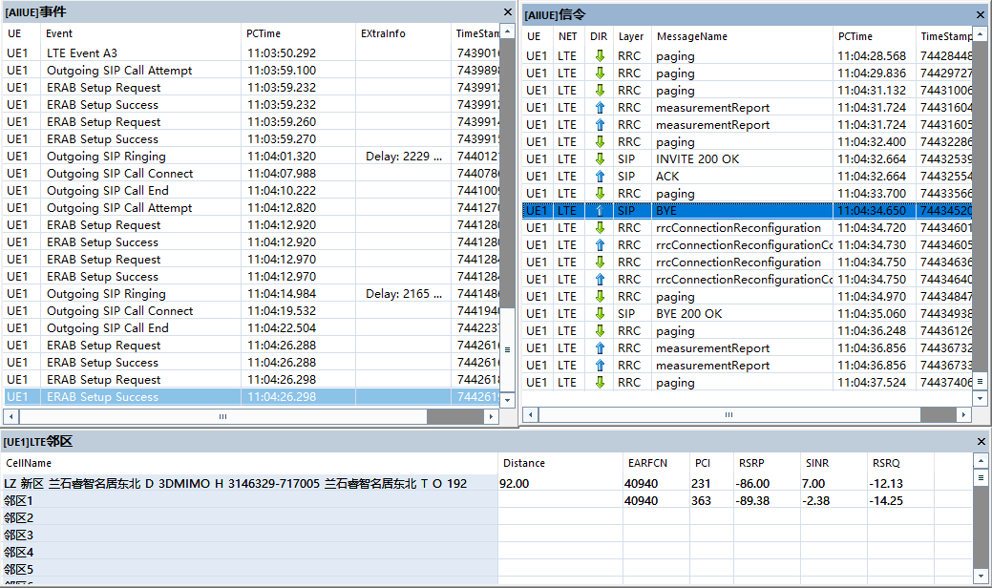
Sector2 | VoLTE相关网络质量测试 | 正常 | 100% | 10 | 10 | 0 | 100% | 10 | 10 | 0 | 100% | 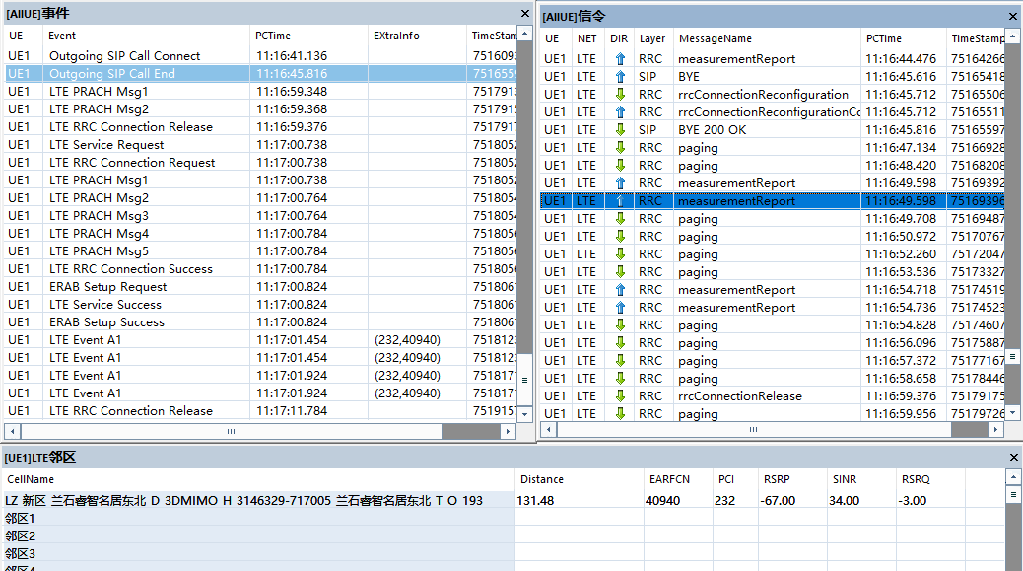
 | VoLTE视频通话业务质量 | 正常 | 100% | 10 | 10 | 0 | 100% | 10 | 10 | 0 | 100% | 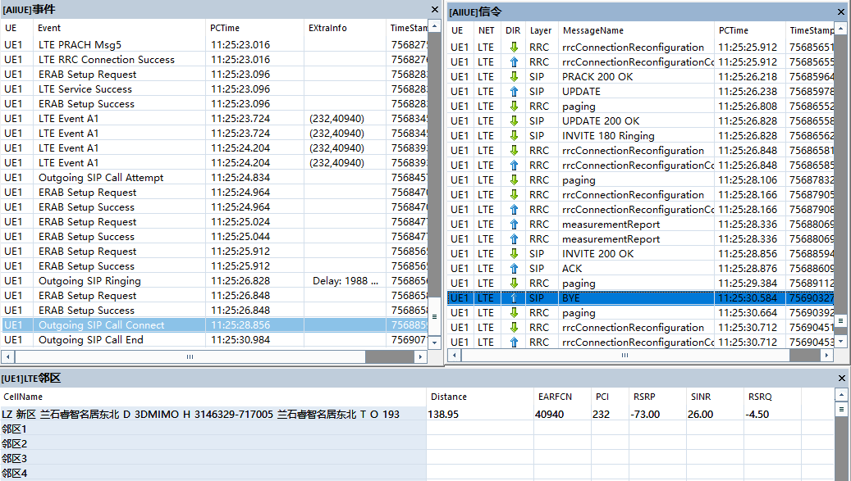
Sector3 | VoLTE相关网络质量测试 | 正常 | 100% | 10 | 10 | 0 | 100% | 10 | 10 | 0 | 100% | 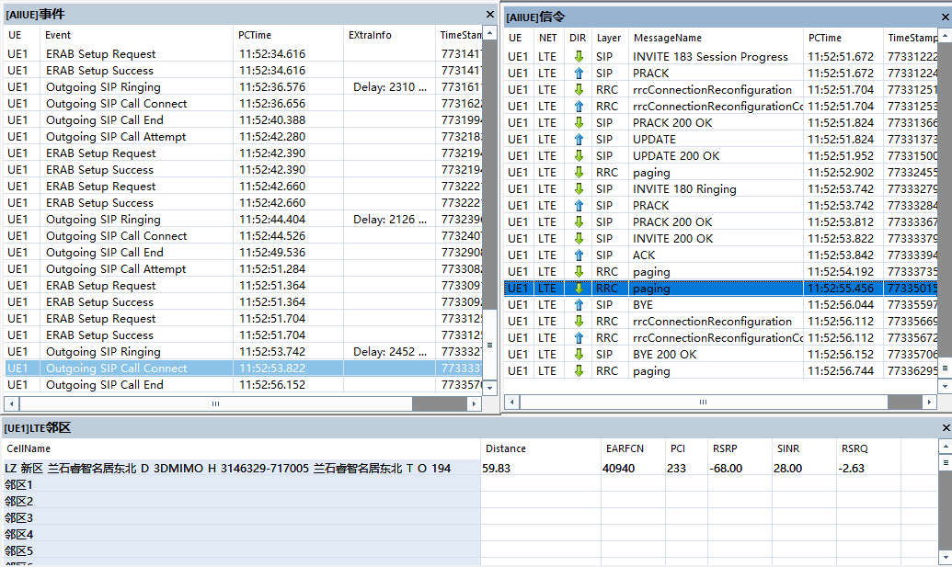
 | VoLTE视频通话业务质量 | 正常 | 100% | 10 | 10 | 0 | 100% | 10 | 10 | 0 | 100% | 